Лист2
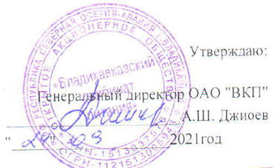

Меню на " 0 6 " 12 2021г. МБОУ СОШ №41 г. Владикавказа на 2021год.
Сезон: осенне-зимний
Возрастная категория: 7 - 11 лет
№ п/п | Номер рецептуры № | Наименование блюда | Масса порции, г |  | Пищевая ценность (г) |  |  | Энергетическая ценность (ккал)
 |  |  |  | Цена | Белки, г | Жиры, г | Углеводы, г
1 | 2 | 3 | 4 | 5 | 6 | 7 | 8 | 9
День 1 | Завтрак
 | Акт/171М | Плов из мяса птицы | 90/40/150 |  | 15.34 | 9.51 | 25.11 | 247.39
 | 482К | Напиток из шиповника | 180/12 |  | 0.68 | 0.26 | 17.76 | 76.10
 |  | Хлеб пшеничный | 20 |  | 1.52 | 0.16 | 9.84 | 46.88
 |  | Хлеб ржаной | 20 |  | 1.32 | 0.24 | 6.68 | 34.16
 | 338М | Яблоко | 100 |  | 0.40 | 0.40 | 9.80 | 44.40
 |  | Итого: |  | 72.00 | 19.26 | 10.57 | 69.19 | 448.93
 | Обед
 | Акт № 105 | Салат морковный | 60 |  | 0.74 | 3.45 | 7.07 | 62.29
 | 88М | Щи со свежей капустой и картофелем, сметаной | 200/5 |  | 1.59 | 4.05 | 13.62 | 97.29
 | Акт /128М | Плов из мяса птицы | 90/40/150 |  | 13.87 | 16.70 | 39.23 | 362.70
 | 349М | Компот из сухофруктов | 180 |  | 0.62 | 0.09 | 3.21 | 16.13
 |  | Хлеб пшеничный | 40 |  | 3.04 | 0.32 | 19.68 | 93.76
 |  | Хлеб ржаной | 20 |  | 1.32 | 0.24 | 6.68 | 34.16
 |  | Итого: |  | 72.00 | 21.18 | 24.85 | 89.49 | 666.33

